LF-Q032-ON
 |  |  |  |  |  |  |  |  | Restkollagenase-Aktivität
Positivkontrolle |  |  |  |  |  | FALGPA
Zeitpunkt 1-7 | OD Probe | OD Blank | ΔOD | ΔOD/ΔT | ΔOD/ΔT x 0,2 x D | /(0,53*0,1)
60 | 1.1265 | 1.1546 | 0.1396 | 0.023266666667 | 0.00046533333333 | 0.0087798742138 | Probe | FALGPA
420 | 0.9894 | 1.1571 |  |  |  |  | Humanase H | 0.0090498135842 |  | OD | → | Ermittle die lineare Phase und wähle jeweils den Zeitpunkt des Anfangs (A) und des Endes (B) der lineare Phase
 |  |  |  |  |  |  | Q032 ZZ55 | 0.0010359961937 |  | ΔOD | → | gemesseser Wert zu Zeitpunkt A - gemessener Wert zu Zeitpunkt B
Humanase H 1:10 |  |  |  |  |  |  | Q032 ZZ58 | 0.0010913343351 |  | ΔOD/ΔT | → | ΔOD geteilt durch die Anzahl Minuten des gewählten Messbereichs
Zeitpunkt 25-75 | OD Probe | OD Blank | ΔOD | ΔOD/ΔT | ΔOD/ΔT x 0,2 x D | /(0,53*0,1) | Q032 ZZ60 | 0.00028823783394 |  | ΔOD/ΔT x 0,2 x D | → | D (Dilution) innerhalb des Samples. Da 10 µl Sample + 90 µl Assay-Buffer D=0.1. Sollte eine zusätzliche Verdünnung stattgefunden haben (wie Humanase 1:10), dann (ΔOD/ΔT x 0,2 x 0.1)x10
1500 | 1.0799 | 1.156 | 0.11995 | 0.0023982005998 | 4.7964011996E-05 | 0.00090498135842 | Q032 ZZ62 | 0.00026711045344 |  | /(0,53*0,1) | → | (Ergebnis) / (0.53x0.1)
4501 | 0.96145 | 1.1575 |  |  |  |  | Q032 ZZ63 | 0.00019769191752

Q032 ZZ55
Zeitpunkt 25-100 | OD Probe | OD Blank | ΔOD | ΔOD/ΔT | ΔOD/ΔT x 0,2 x D | /(0,53*0,1) |  |  |  | Humanase H sollte eine Restaktivität von 0.005 FALGPA aufweisen
1500 | 1.0682 | 1.156 | 0.20595 | 0.0027453899134 | 5.4907798267E-05 | 0.0010359961937 | Probe | %-Anteil
6001 | 0.86275 | 1.1565 |  |  |  |  | Humanase H | 100%
 |  |  |  |  |  |  | Q032 ZZ55 | 11.4% |  | Ausgefüllte Berechnungen zu finden in C:\Users\Beierfuß\Desktop\Projekte\Q-Graft Experimente\Kollagenase Assay
Q032 ZZ58 |  |  |  |  |  |  | Q032 ZZ58 | 12.1%
Zeitpunkt 25-75 | OD Probe | OD Blank | ΔOD | ΔOD/ΔT | ΔOD/ΔT x 0,2 x D | /(0,53*0,1) | Q032 ZZ60 | 3.2%
1500 | 1.0628 | 1.156 | 0.14465 | 0.002892035988 | 5.784071976E-05 | 0.0010913343351 | Q032 ZZ62 | 3.0%
4501 | 0.91965 | 1.1575 |  |  |  |  | Q032 ZZ63 | 2.2%
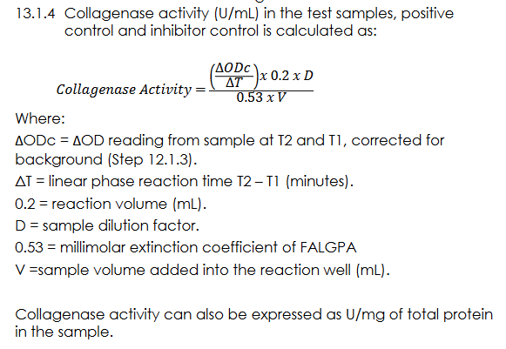
Q032 ZZ60
Zeitpunkt 25-150 | OD Probe | OD Blank | ΔOD | ΔOD/ΔT | ΔOD/ΔT x 0,2 x D | /(0,53*0,1)
1500 | 1.1125 | 1.156 | 0.0573 | 0.00076383025994 | 1.5276605199E-05 | 0.00028823783394
6001 | 1.0557 | 1.1565

Q032 ZZ62
Zeitpunkt 25-150 | OD Probe | OD Blank | ΔOD | ΔOD/ΔT | ΔOD/ΔT x 0,2 x D | /(0,53*0,1)
1500 | 1.1089 | 1.156 | 0.0531 | 0.00070784270162 | 1.4156854032E-05 | 0.00026711045344
6001 | 1.0563 | 1.1565

Q032 ZZ63
Zeitpunkt 25-150 | OD Probe | OD Blank | ΔOD | ΔOD/ΔT | ΔOD/ΔT x 0,2 x D | /(0,53*0,1)
1500 | 1.1154 | 1.156 | 0.0393 | 0.00052388358143 | 1.0477671629E-05 | 0.00019769191752
6001 | 1.0766 | 1.1565

